Planilha1
Março
Domingo | Segunda | Terça | Quarta | Quinta | Sexta | Sábado | Data | Responsável | Descrição da Tarefa
 |  |  |  |  | 1 | 2 | 2024-03-15 | Pedro José | Teste 1
3 | 4 | 5 | 6 | 7 | 8 | 9 | 2024-03-19 | Antônio Paulo | Teste 2
10 | 11 | 12 | 13 | 14 | 15 | 16 | 2024-03-21 | Fernanda | Teste 3
17 | 18 | 19 | 20 | 21 | 22 | 23 | 2024-03-25 | João Paulo | Teste 4
24 | 25 | 26 | 27 | 28 | 29 | 30 | 2024-03-28 | Antônio Paulo | Teste 5
31 |  |  |  |  |  |  | 2024-03-30 | Fernanda | Teste 6

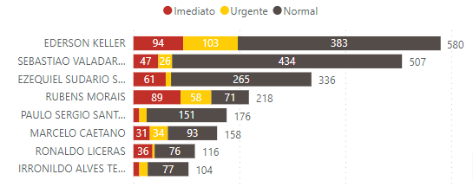

 |  |  |  |  |  |  |  |  | Legenda
 | Antônio Paulo |  | 1 |  |  |  |  |  | Quando estiver atrasado
 | Fernanda |  | 2 |  |  |  |  |  | Quando estiver no prazo
 | João Paulo |  | 1 |  |  |  |  |  | Quando estiver programado
 | Pedro José |  | 1

 | https://docs.google.com/spreadsheets/d/e/2PACX-1vSpoGfNgODomzbt67M5RT657trqDFbw1TH-XiEekUSuZPH0WLmBZMDJSfTSo94haVU4t2LloOvWksZL/pubhtml

